Sheet1
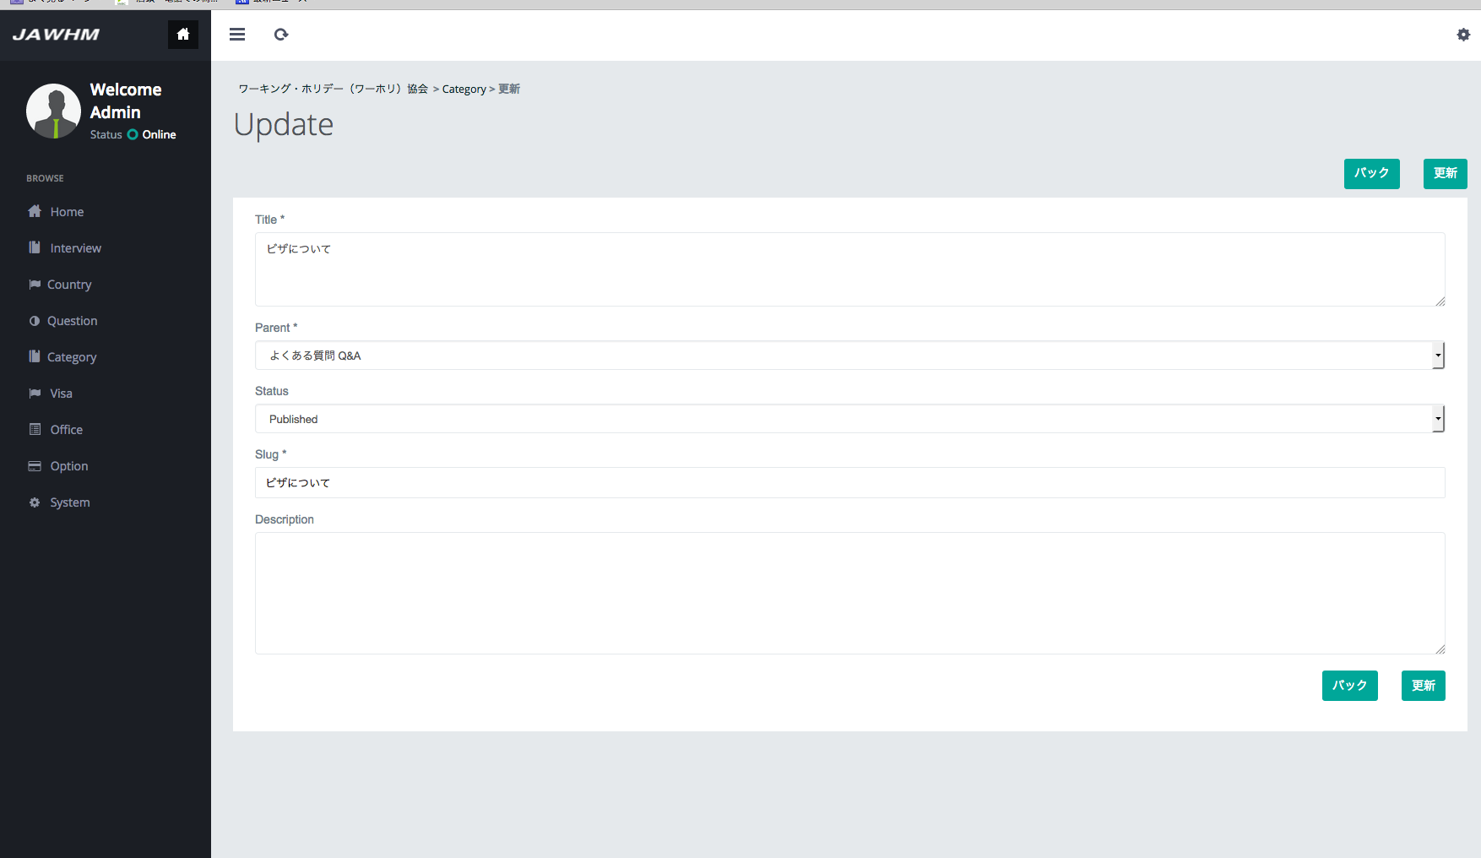

■ このカテゴリに表示される質問
何カ国もＷＨビザを同時に申請し、利用することは可能でしょうか？

セミナーに参加するのは無料ですか？
ワーキングホリデーは何歳まで取得可能ですか？

